상품제안서
카밀 핸드크림 75ml 키링 체크 곰 인형 2종 기획 세트 | 상품코드: F27779

 |  |  |  |  |  |  | 02-412-0044 | www.easy1.co.kr
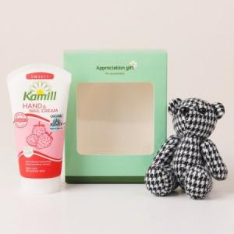

【상세/제작정보】 | 기본수량 미만 인쇄시 비용 추가. 스티커 제작및 부착 비용 별도 문의. 종이케이스에만 인쇄 및 스티커 부착가능. 구성품목 모두 랜덤(임의혼합) 발송되며, 선택불가.

【인쇄/포장옵션】 | 실크 / 포장지포장

【공급단가】 | 수량 | 100~ | 300~ | 500~ | 1,000~ | 3,000~
*VAT별도 | 양면인쇄 | 7,440원 | 7,310원 | 7,130원 | 7,000원 | 6,820원

【상품 URL】 | http://www.easy1.co.kr/src/goods_detail.php?gdno=27779

